Wandia Konstrukt
AttributName | Attribut | Skillname | Skill | Parthealth | Value | Ausrüstung | Werte | Resistenzen | Specials
Str | 15 | Reiten | 0 | Armor | 185 | ZustandWaffe1 | 0 |  | Kopf verstümmelt senkt nur perception
Agi | 14 | Armed | 50 | Helm | 50 | ZustandWaffe2 | 0 |  | Bohrer hat Armor Penedration mit seinem langen harten vibrierenden bohrer ; )
Cha | 3 | Unarmed | 40 | Brust | 20 | ZustandWaffe3 | 0 |  | Greifen Single Action, parallel Angreifen mit Main Action
Phy | 18 | Blocken | 40 | Arme | 20 | ZustandSchild | 0 |  | Immun gegen Psychological Attacks
Int | 6 | Artillerie | 0 | Gürtel | 20 | TierWaffe1 | 0 |  | Greift niemanden mit dem Donnerwächter Tattoo an
Inst | 11 | Ranged | 0 | Beine | 75 | TierWaffe2 | 0
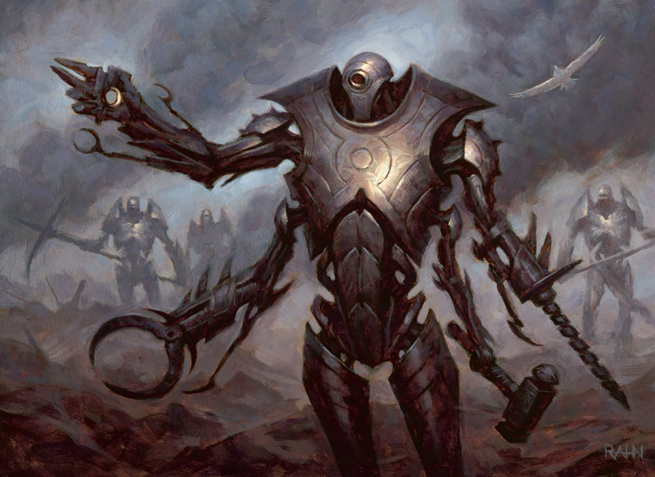
Luck | 0 | throwing | 0 | Waffe1 | Keule | TierWaffe3 | 0
Glaube | 0 | Dodge | 0 | Waffe2 | Faust | TierSchild | 0
Toxisave | 15 | Acrobatics | 25 | Waffe3 |  | ZustandHelm | 0
Ausdauersafe | 9 | Schleichen | 40 | Schild | 0 | ZustandBrust | 0
Belastung | Leicht | Fingerfertigkeit | 0 | SchadenWaffe1 | 30 | ZustandArme | 0
Initiative | 15 | Lying | 0 | SchadenWaffe2 | 25 | ZustandGürtel | 0
Feilschenattr | 5 | Persuation | 0 | SchadenWaffe3 | 0 | ZustandBeine | 0
intimidationattr | 13 | Performance | 0 | Schildwert | 20 | TierHelm | 0
Lucksave | 0 | Feilschen | 0 | Waffe1AP | 0 | TierBrust | 0
Health | 1000 | Insight | 15 | Waffe2AP | 0.8 | TierArme | 0
Ausdauer | 80 | Intimidation | 28 | Waffe3AP | 0 | TierGürtel | 0
Health Head | 200 | Swimming | 5 | Waffe1_parry | 0 | TierBeine | 0
Health Torso | 400 | Running | 30 | Waffe2_parry | 0 | ArtHelm | Natürlich
Health ArmR | 300 | Handwerk | 0 | Waffe3_parry | 0 | ArtBrust | Natürlich
Health ArmL | 300 | Alchemie | 0 | Rasse | Konstrukt | ArtArme | Natürlich
Health LegR | 400 | Vehicles | 0 | CritMargPos | 2 | ArtGürtel | Natürlich
Health LegL | 400 | Animalhandling | 0 | CritMargNeg | 2 | ArtBeine | Natürlich
Vergiftung | 0 | Survival | 0 | Waffentyp | Monsterwaffe | Lootprofil | Wandia Konstrukt
Loyality | 0 | Perception | 40 | Reittier
Mount multyplier | 1 |  |  | TameWert | 14
Traglast | 450 |  |  | Größe | Groß
Bewegungsradius/turn | 9
Benötigter Skill Reiten | 100

